ACOPLAMIENTOS
 | ACUERDO CNO 1670 PARÁMETROS TÉCNICOS PARA EL PLANEAMIENTO OPERATIVO
 | ANEXO. Formato de Reporte de Parámetros Técnicos para Curvas de Acoplamiento Gas - Vapor en Plantas Térmicas y Configuraciones de Ciclo Combinado

NOTAS
Se deberán adicionar tantas curvas de relación de acoplamientos gas vapor como se considere necesario, teniendo en cuenta que el máximo de curvas será el máximo número de configuraciones declaradas.

Relación de Acoplamientos Gas - Vapor
Es una curva a tramos de línea monótonamente creciente, que relaciona la generación con unidades a gas del recurso y la generación con unidades a vapor del recurso. Puede estar definida hasta en cinco diferentes intervalos de potencia de la planta, y puede existir una para cada configuración en caso de ser necesario.
Curva 1
Configuraciones a las que Aplica la Curva 1:
INTERVALOS | VALOR MÍNIMO GAS [MW] | VALOR MÍNIMO VAPOR [MW] | VALOR MÁXIMO GAS [MW] | VALOR MÁXIMO VAPOR [MW]
1
2
3
4
5
Curva 2
Configuraciones a las que Aplica la Curva 2:
INTERVALOS | VALOR MÍNIMO GAS [MW] | VALOR MÍNIMO VAPOR [MW] | VALOR MÁXIMO GAS [MW] | VALOR MÁXIMO VAPOR [MW]
1
2
3
4
5

Ejemplo:
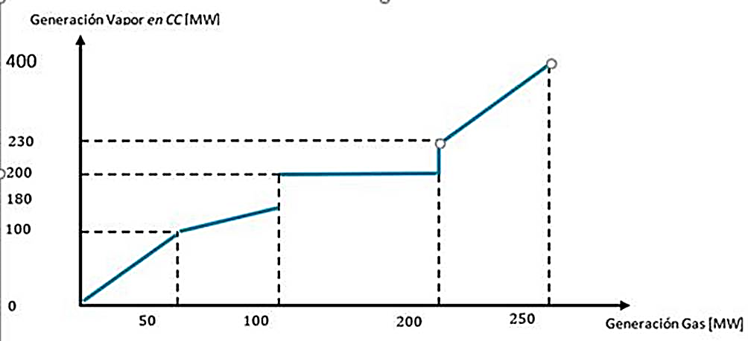

TRANSFORMADORES
 |  | ACUERDO 1670 PARÁMETROS TÉCNICOS PARA EL PLANEAMIENTO OPERATIVO
 |  | ANEXO. Formato de Reporte de Parámetros Técnicos para Transformadores del SIN

 | INFORMACIÓN GENERAL
 | EMPRESA
 | PERSONA QUE REPORTA
 | CARGO
 | DIRECCIÓN
 | TELÉFONO
 | EMAIL
 | FECHA DE REPORTE

 | NOTAS
 | a. Todos lo campos deben ser diligenciados y en caso que no apliquen dejarlo indicado (NA) dando una justificación técnica b. Los valores de los parámetros técnicos deberán diligenciarse con 4 decimales c. Los tranformadores que cuentan con devanado de compensación deben reportarse como transformadores tridevanados debido a que constructivamente lo son. d. Si la actualización de parámetros es un cambio de la impedancia o asociado con un incremento en el límite operativo y/o capacidad de sobrecargas de los activos del SIN, este deberá verificar los ajustes de protecciones del activo y su impacto en la coordinación de protecciones de la zona, en caso de impactarla, deberá presentar el resultado de los análisis pertinentes en caso de requerirse. El CND revisará y aprobará el cambio de parámetro, si la propuesta no pone en riesgo la operación segura y confiable del SIN e. Este formato debe ser igualmente diligenciado para los transformadores elevadores de las unidades de generación f. La información del cambiador de tomas debe ser diligenciada de acuerdo a las señales de supervisión enviadas al CND g. La sección Datos Operativos del Transformador solo deberá diligenciarse en caso que estos sean diferentes a los nominales de placa Los parámetros reportados deben considerar la máxima capacidad disponible del transformador. Lo que significa que los parametros de un transformador con capacidad ONAN de 50MVA y ONAF de 70MVA, deberán ser reportados bajo una capacidad ONAF de 70MVA (1): El valor de impedancia en % debe ser reportado usando la base del devanado de menor potencia nominal, por ejemplo para un transformador tridevanado 220/110/13,8 kV de 100/70/30 MVA se reportan impedancias HV-LV de 10,89% (con base en 30MVA), HV-MV de 6,93% (con base en 70MVA) y MV-LV de 4,2% (con base en 30MVA). (2): Para transformadores bidevanados no se deben diligenciar estos campos. (3): En caso de no tener este parámetro en transformadores existentes se deberá declarar que parámetr

 | INFORMACIÓN BÁSICA
2 | SUBESTACIÓN | Subestación donde se encuentra ubicado el transformador
3 | BARRA DE ALTA TENSIÓN | Se debe indicar la subestación, el nivel de tensión y el nombre de la barra donde se conecta el devanado de alta tensión del transformador | -----
4 | BARRA DE MEDIA TENSIÓN | Se debe indicar la subestación, el nivel de tensión y elnombre de la barra donde se conecta el devanado de media tensión del transformador | -----
5 | BARRA DE BAJA TENSIÓN | Se debe indicar la subestación, el nivel de tensión y el nombre de la barra donde se conecta el devanado de baja tensión del transformador | -----
6 | OPERADOR | Empresa que opera el activo ante el CND | -----
7 | ¿ES DE USO?¿ES DE CONEXIÓN? | Seleccionar la opción 'Uso' si el activo (elemento) pertenece al Sistema de Transmisión Nacional, STN, a un Sistema de Transmisión Regional, STR, o a un Sistema de Distribución Local, SDL. Seleccionar la opción 'Conexión' si el activo (elemento) se requiere para que un usuario se conecte físicamente al Sistema de Transmisión Nacional, STN, Sistema de Transmisión Regional, STR, o a un Sistema de Distribución Local, SDL, de otro OR | ----
8 | TIPO | Activos de uso de STN: son aquellos activos de transporte de electricidad que operan a tensiones iguales o superiores a 220 kV, son remunerados mediante Cargos por Uso del STN y pueden estar constituidos por una o varias UC. (Resolución CREG 011 de 2009. Activos de uso de STR y SDL: son aquellos activos de transporte de electricidad que operan a tensiones inferiores a 220 kV que son utilizados por más de un usuario y son remunerados mediante cargos por uso de STR o SDL. (Resolución CREG 015 de 2018) Nota: Los activos que sean remunerados mediante cargos por uso del STN o STR y que están constituidos por una o varias unidades constructivas y que pertenezcan a nivel inferior a 220 kV se deberán clasificar como Activos de Uso del STN o STR de acuerdo a como sean remunerados Activos de conexión del OR al STN: son los bienes que se requieren para que un operador de red se conecte físicamente al Sistema de Transmisión Nacional, STN. Activos de conexión a un STR o a un SDL: son los bienes que se requieren para que un OR se conecte físicamente a un Sistema de Transmisión Regional, STR, o a un Sistema de Distribución Local, SDL, de otro OR (Operador de Red). También son activos de conexión los utilizados exclusivamente por un usuario final para conectarse a los niveles de tensión 4, 3, 2 o 1. Un usuario está conectado al nivel de tensión en el que está instalado su equipo de medida individual (Resolución CREG 015 de 2018) | -----
9 | ACUERDO CONEXIÓN COMPARTIDA | Indicar si hace parte de un acuerdo de conexión compartida, según Res Creg 200 de 2019 o aquellas que la modifiquen o sustituyan | SI/NO
...
 | DATOS OPERATIVOS DEL TRANSFORMADOR
67 | CAPACIDAD DE OPERACIÓN EN BAJA | Capacidad real de operación del devanado de baja | MVA
68 | CAPACIDAD DE EMERGENCIA EN BAJA | Máxima capacidad que puede soportar el devanado de baja por un período de tiempo (ejemplo 130%) | %
69 | TIEMPO DE CAPACIDAD DE EMERGENCIA EN BAJA | Período de tiempo que puede soportar el devanado de baja la capacidad de emergencia (4) | Min

 | ANEXOS
 | VARIABLE | DESCRIPCIÓN | UNIDAD | VALOR
70 | PLACA DEL TRANSFORMADOR | Imagen o pdf de la placa del transformador | JPEG/PNG/PDF | Anexo

 | NOTA ACLARATORIA: IMPEDANCIAS DE SECUENCIA CERO
